画面定義
画面定義 |  |  |  |  |  | システム名 |  | EM-Systemプロジェクト |  |  |  | サブシステム名 |  |  | 社員情報管理システム
 |  |  |  |  |  | 作成日 |  | 2017-01-01 |  |  |  | 作成者 |  |  | 山田
 |  |  |  |  |  | 更新日時 |  | 2019-02-19 |  |  |  | 更新者 |  |  | 佐藤
個人情報更新
概要 |  | 一般ユーザのログイン後の画面です。自ユーザの情報更新を行います。
画面イメージ |  |  |  |  |  |  |  |  | イベント一覧
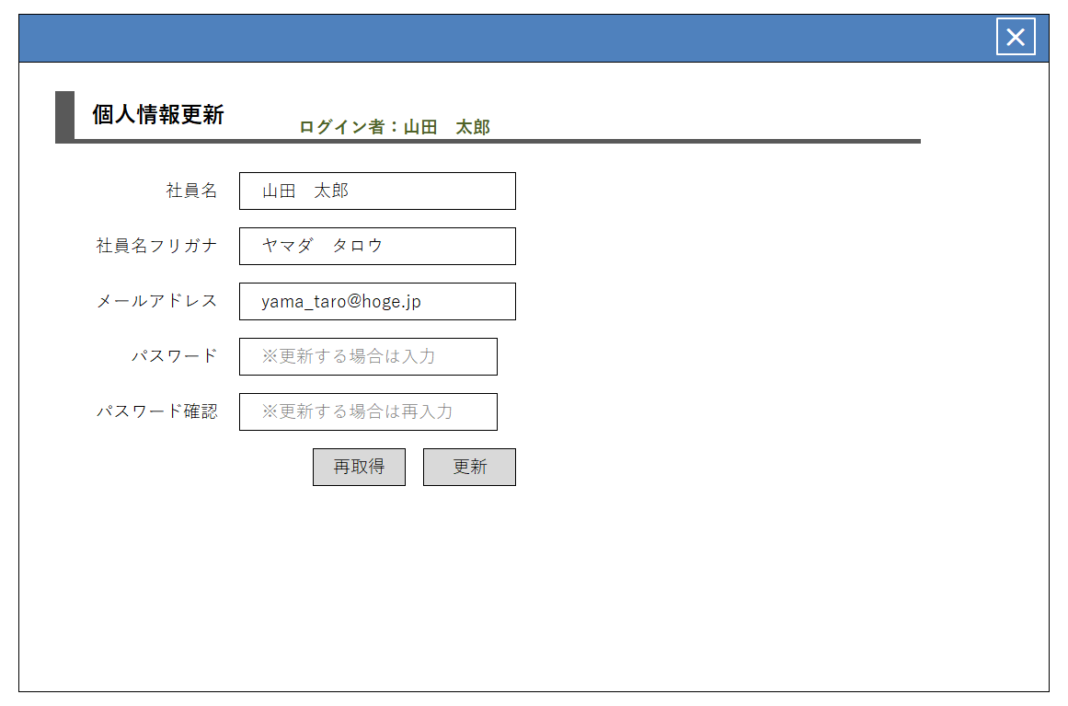
 |  |  |  |  |  |  |  |  | 項番 | 操作 |  |  |  | 処理概要
 |  |  |  |  |  |  |  |  | ① | 画面表示 |  |  |  | データベースより個人情報を取得
①
 |  |  |  |  |  |  |  |  | ② | 再取得ボタン押下 |  |  |  | 個人情報をデータベースから再取得

 |  |  |  |  |  |  |  |  | ③ | 更新ボタン押下 |  |  |  | 入力値でデータベースの情報を更新

②
③

画面項目定義
項番 | 項目名称 |  | I/O | 必須 | 分類 | 桁数 | テーブル |  |  |  | フィールド |  | 備考
1 | ログイン者名 |  | O | ◎ | LBL：ラベル | - | - |  |  |  | -
2 | メッセージ |  | O | ◎ | LBL：ラベル | - | - |  |  |  | - |  | 初期値ブランク
3 | 社員名 |  | I/O | ◎ | TXT：テキストボックス | 1-50 | employee |  |  |  | nm_employee
4 | 社員名フリガナ |  | I/O | ◎ | TXT：テキストボックス | 1-50 | employee |  |  |  | kn_employee
5 | メールアドレス |  | I/O | ◎ | MAIL：メールアドレス | 1-100 | employee |  |  |  | mail_address
6 | パスワード（DB値） |  | I/O | - | HDN：隠し項目 | - | employee |  |  |  | password
7 | パスワード |  | I | - | PAS：パスワードテキスト | 3-10 | - |  |  |  | - |  | 半角英数1種類ずつ
8 | パスワード確認 |  | I | - | PAS：パスワードテキスト | - | - |  |  |  | -
9 | 再取得 |  | - |  | BTN：ボタン | - | - |  |  |  | -
10 | 更新 |  | - |  | BTN：ボタン | - | - |  |  |  | -
11
更新完了
概要 |  | 更新完了時に表示する画面です。
画面イメージ |  |  |  |  |  |  |  |  | イベント一覧
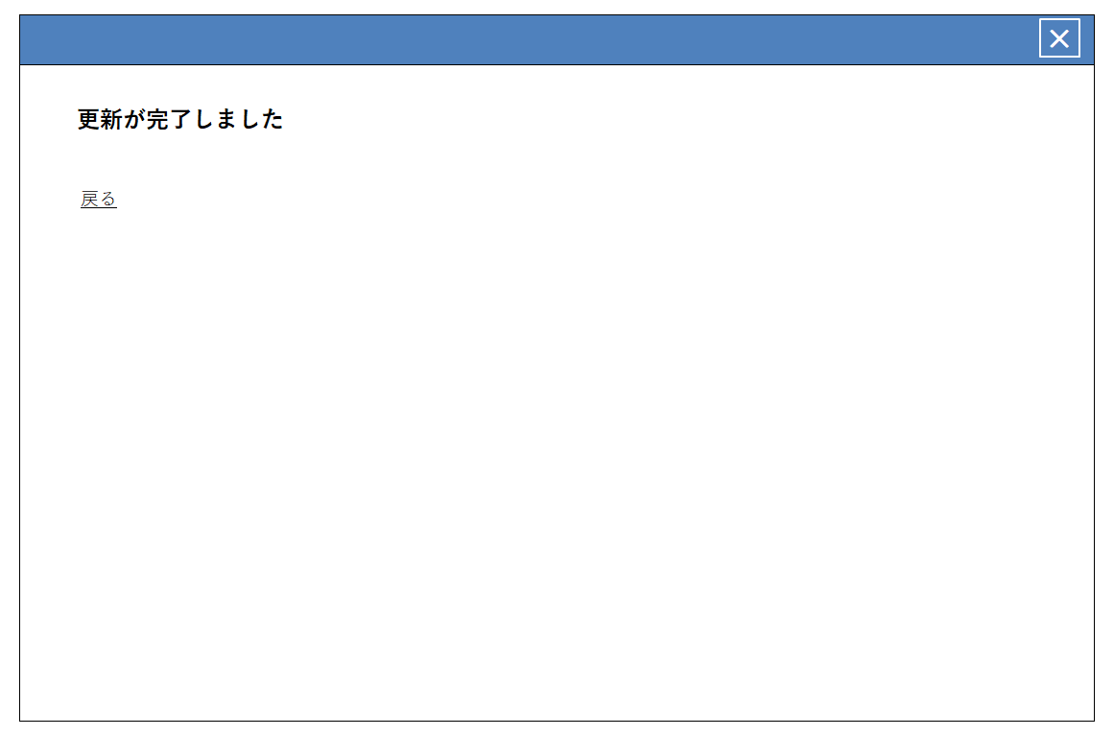
 |  |  |  |  |  |  |  |  | 項番 | 操作 |  |  |  | 処理概要
①
 |  |  |  |  |  |  |  |  | ① | 画面表示 |  |  |  | 更新完了を画面に表示する

 |  |  |  |  |  |  |  |  | ② | 戻るリンククリック |  |  |  | 個人情報更新画面へ遷移する

②

画面項目定義
項番 | 項目名称 |  | I/O | 必須 | 分類 | 桁数 | テーブル |  |  |  | フィールド |  | 備考
1 | 戻る |  | - | - | LNK：リンク | - | - |  |  |  | -

